상품제안서
바쏘 코어 스텐 핸들 진공 텀블러 450ml | 상품코드: S44186

 |  |  |  |  |  |  | 02-713-8555 | www.synergygift.co.kr
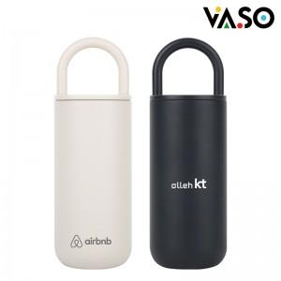

【상세/제작정보】

【인쇄/포장옵션】 | 실크, 레이저 / 포장지포장

【공급단가】 | 수량 | 30~ | 100~ | 500~ | 1,000~ | 3,000~
*VAT별도 | 아이보리 | 8,450원 | 7,990원 | 7,500원 | 7,350원 | 7,250원
 | 다크그레이 | 8,450원 | 7,990원 | 7,500원 | 7,350원 | 7,250원

【상품 URL】 | https://www.synergygift.co.kr:443/src/goods_detail.php?gdno=44186

